DESARROLLO DE PA4
$$Y^{2}$$
Diagrama de Dispersión
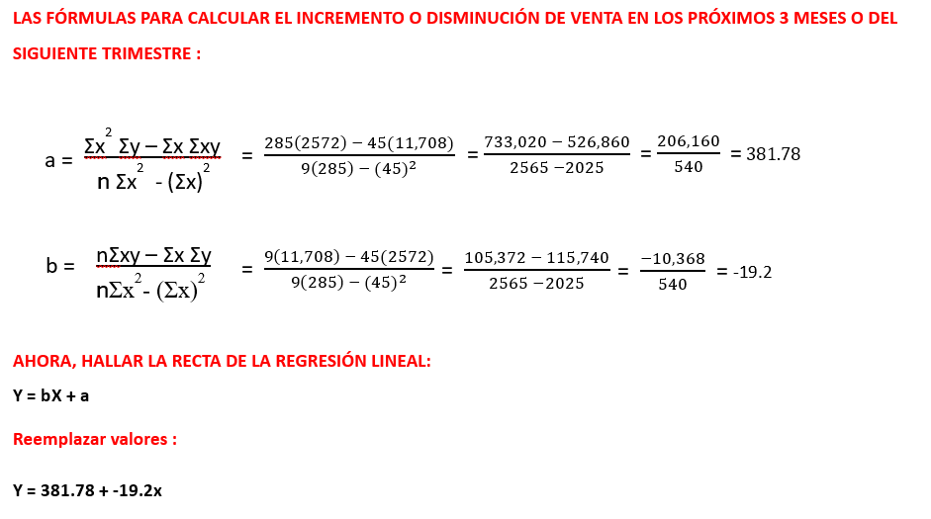
$$X^{2}$$
MES / Productos | BILLETERA CUERO DE VESTIR
 | X | Y |  |  | XY
MES 1 | 1 | 365 | 1 | 133,225 | 365
MES 2 | 2 | 420 | 4 | 176,400 | 840
MES 3 | 3 | 240 | 9 | 57,600 | 720
MES 4 | 4 | 269 | 16 | 72,361 | 1,076
MES 5 | 5 | 195 | 25 | 38,025 | 975
MES 6 | 6 | 433 | 36 | 187,489 | 2,598
MES 7 | 7 | 241 | 49 | 58,081 | 1,687
MES 8 | 8 | 234 | 64 | 54,756 | 1,872
MES 9 | 9 | 175 | 81 | 30,625 | 1,575
Total de Productos Vendidos | 45 | 2,572 | 285 | 808,562 | 11,708
Mercadería Ingresada |  | 2,700
Total de Stock Restante |  | 128

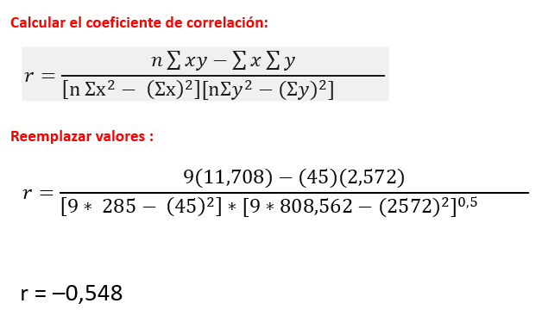
 |  |  |  |  |  | COEFICIENTE DE CORRELACIÓN | -0.548

Producto | TRIMESTRE 1 | TRIMESTRE 2 | TRIMESTRE 3
Correas | 1,575 | 1,182 | 1,400 | 4,157
Billeteras | 2,353 | 2,647 | 2,247 | 7,247
Maletines | 343 | 364 | 241 | 948
Tarjeteros | 339 | 366 | 378 | 1,083
TOTAL | 4,610 | 4,559 | 4,266

